更新
 |  |  | 版本：V2
针对料箱、单层料架、多层料架等基础设施做贴条码的规范 对于相关的人员、输送线、粗分、机械手等相关设备做相关的动作要求及校核动作。

类型 | 对象 | 人工 | WMS
料箱初始化 | 料箱外条码 打印 | 1、依次打印料箱条码87.5*55mm（编码：NHW000001-NHW002723）和定位码（二维）各2张；料箱方位码4张； 2、两张料箱条码和定位码一样，分别贴在料箱的两个短边； 3、四张方位码各不一致，分别贴在料箱四周，方向码在料箱条码的基础上增加4个方位区别码，定义为A/B/C/D;料箱方向码：NHW000001-A/B/C/D 尺寸，87.5*55mm； 举例：NHW000001-A；NHW000001-B;NHW000001-C;NHW000001-D; 4、料箱条码和方位条码大小及粘贴位置由输送线厂家和CTU厂家协商后输出； | 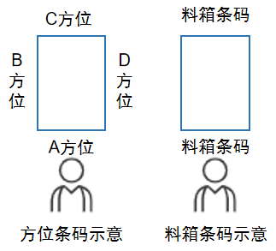
 | 料箱外 贴码 | 1、作业员将料箱放置在面前，450mm短边面靠近作业员，650mm长边面垂直作业员； 2、作业员从靠近自己的450短边面开始依次顺时针，贴A/B/C/D四张方位条码； 3、作业员在450mm的2个短边面依次贴2张料箱条码；
 | 料箱内条码 打印 | 6格料箱： 1、料箱货格码：组装6格口箱子，并打印6张储位条码，条码规格为料箱条码+货格号（1~6）； 举例：NHW000001-1；NHW000001-2;NHW000001-3;NHW000001-4;NHW000001-5;NHW000001-6； 2、按图示定义的6个格口顺序，分别粘贴； 3、粘贴在靠近A方位的位置上，便于输送线人工处人员扫描作业（C方位朝向作业人员）； 4、完成箱内货格贴码后，选择料箱格数（3或者6），接着扫描C方位条码，并按照PDA提示，逐个扫描1~6储位条码，完成初始化和人工校验； 3格料箱： 1、组装3格口箱子，并打印3张储位条码，条码规格为料箱条码+货格号（1、2、7）； 举例：NHW000001-1；NHW000001-2;NHW000001-7; 2、按图示定义的3个格口顺序，分别粘贴； 3、粘贴在靠近A方位的位置上，便于输送线人工处人员扫描作业（C方位朝向作业人员）； 4、完成箱内货格贴码后，选择料箱格数（3或者6），接着扫描C方位条码，并按照PDA提示，逐个扫描3个储位条码，完成初始化和人工校验； 隔板更换： 如果更换隔板，比如6改3或者3改6，则需要撕掉原来的货格码，并打印新的货格码， 按对应格数料箱位置进行贴码，并重新绑定初始化； | 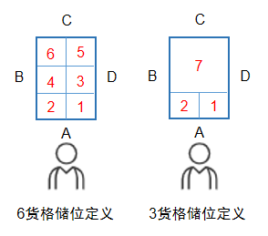 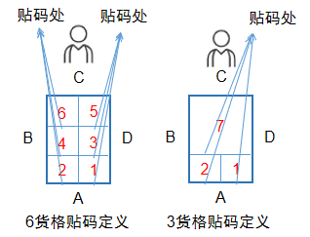
料架初始化 | 5层移动料架 条码打印 | 1、依次打印20张货位条码和1张底部条码（潜伏AGV使用）； 2、货位条码规则暂定为： NHW-5CLJ（物料区别号）-0003（料架号）-1（层号）A（货位号）-0（AB面角） NHW-5CLJ（物料区别号）-0003（料架号）-1（层号）B（货位号）-0（AB面角） NHW-5CLJ（物料区别号）-0003（料架号）-1（层号）C（货位号）-1（CD面角） NHW-5CLJ（物料区别号）-0003（料架号）-1（层号）D（货位号）-1（CD面角） 举例：96号货架第3层C号位，编码为：NHW-5CLJ-0096-3C-1； 3、A、B、C、D 4个货位码依次按照顺时针方向进行粘贴； 4、底部料架条码正面朝向AB货位面，背面朝向CD货位面； | 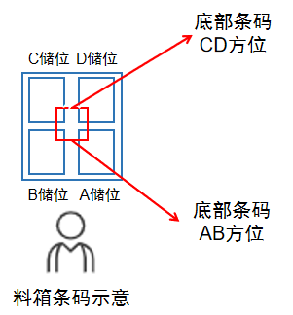
 | 单层移动料架 条码打印 | 1、依次打印4张货位条码和1张底部条码（潜伏AGV使用）； 2、货位条码规则暂定为： NHW-1CLJ（物料区别号）-0003（料架号）-1（层号）A（货位号）-0（AB面角） NHW-1CLJ（物料区别号）-0003（料架号）-1（层号）B（货位号）-0（AB面角） NHW-1CLJ（物料区别号）-0003（料架号）-1（层号）C（货位号）-1（CD面角） NHW-1CLJ（物料区别号）-0003（料架号）-1（层号）D（货位号）-1（CD面角） 举例：96号货架第3层C号位，编码为：NHW-1CLJ-0096-3C-1； 3、A、B、C、D 4个货位码依次按照顺时针方向进行粘贴； 4、底部料架条码正面朝向AB货位面，背面朝向CD货位面；
 | 5层料架 放置料箱 | 1、需要将料箱的A方位放在货架外侧，C方位放在货位内侧； 2、放置后用PDA扫描料箱外侧方位码+货架储位码进行料箱绑定； 3、如果料箱方位码不对则告警（不为A方位），提示确认料箱位置是否正确，并重新扫描绑定； | 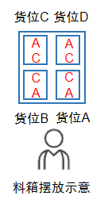
 | 单层料架 放置料箱 | 1、需要将料箱的A方位放在货架外侧，C方位放在货位内侧； 2、放置后用PDA扫描料箱外侧方位码+货架储位码进行料箱绑定； 3、如果料箱方位码不对则告警（不为A方位），提示确认料箱位置是否正确，并重新扫描绑定； 4、人工介入的工位，需要重新扫描绑定， 举例：人工换线时需要扫描绑定外侧条码和移动料架条码，避免出现人工换箱的问题；
 | 废料收集框 | 废料收集框二维码朝向定义： 底部贴二维码后，正视废料收集框的顶部，废料框号开门面靠近人的位置，靠近人位置为1（180度），对侧为0（0°） 废料收集框号规格暂定为： NHW-FLK（物料区别号）-0001（废料框号） | 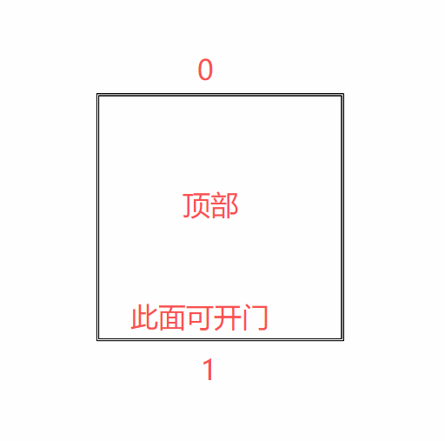
料架
B
A
 | SMT立式料架 | 立式料架底部二维码朝向定义： 料架位于人的左右侧，底部贴二维码后，正视料架顶部，靠近人位置为1（180度），对侧为0（0°） | 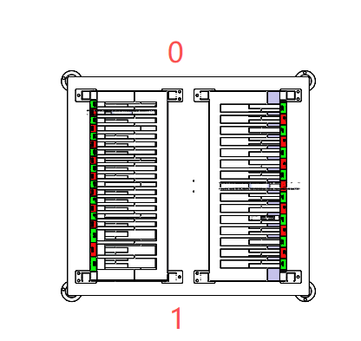
 |  | 立式料架储位号规则暂定为： NHW-SMTLJ（物料区别号）-0001（料架号）-A(面)-1（层号）-01（储位号） NHW-SMTLJ（物料区别号）-0001（料架号）-B(面)-1（层号）-01（储位号）
设备自动 作业流程 | CTU | 1、CTU从料架内搬运料箱至输送线投放口/输送线上空箱暂存位时，方向旋转180度，从输送线上抓取投放到料箱时，恢复A面朝向货架外部； | 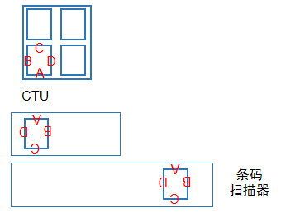
 | 输送线 | 1、输送线不同位置扫描器扫描位可能不一样，需要从系统里设置，能检测到方向不合规的料箱，输送到异常口踢出，并上传相关数据至WMS； 举例：输送线主线分流口扫描的是B方位条码，如果不是，则输送到异常口踢出； 机械手定位处扫描的是C方位条码，如果不是，则告警，等待人工处理，并上传数据；
 | 机械手 | 1、移动料架进入人工和机械手作业位时方位固定，AB面朝南边，CD面朝上； 2、机械手根据上位给出的箱位和储位信息进行作业； | 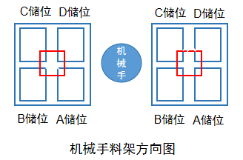
 | SMT立式料架 | 立式料架按作业工位进入即可，无强制方向要求； 单面作业后，需要由AGV进行旋转； 具体格口和储位信息作业流程单独介绍，不在此列
 | 粗分设备 | 1、AGV搬运料架入设备室，AB储位朝南侧进入； 2、粗分设备放盘前扫描料箱方位码进行绑定和校验； 举例：AB储位方位码均为A，CD储位方位码均为C；扫描数据上传，校验准确后，开始作业，并记录料盘放置的储位；如异常，则退出/人工介入核查； | 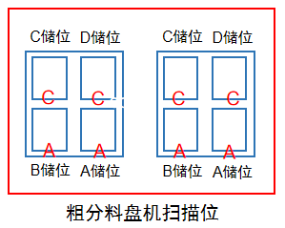
人工 作业流程 | 退料换线 | 换料时，作业员需要扫描料箱外侧方位码和储位码进行绑定，系统记录相应的料箱和储位关系， 系统校核料箱方位是否正确；如果不对，则提示调整；

